說明
專案名稱： G67_刷錫穩定性提升_真空治具改善
改善問題： PCB板材翹曲影響鋼板貼合性，導致刷錫在SPI錫量分佈不穩定
目前作法：只針對中央區域進行真空吸附
創新方案：增加四週真空流道提升板邊吸附穩定性
相關數據： Dummy 板材驗證改善後Cpk 1.9~2.6
預期效益： 降低錫少導致SPI NG, 提升SPI2當站A+良率由92.5%(Apr)-->96.33(Jun)
營業秘密內容：
附件：Before 有變更前圖片 , After有變更後圖片
請將相關圖片引用到報告中 (報告中不用特別說明出處)
所有專案均嚴格使用提供的 Ennostar PPT 範本與視覺格式。
Agenda及頁面標題固定為： A. 背景說明及問題描述 B. 創新特徵及內容描述 C. 效益說明 D. 以營業秘密保護之考量 Summary
不得自行變更上述分類標題。 簡報須保留 Ennostar Logo、Confidential頁尾及既有版面風格。 效益應盡可能量化；未經實測的數值須標示「估算」並說明計算方式。 所有文字、圖形及流程圖必須可編輯。 完成前逐頁檢查文字錯位、重疊、裁切、字型、頁碼及頁尾。
版面與頁數補充要求
各 Agenda 主題不限制只能一頁。 應依資料量、圖片數量、流程複雜度與可讀性，自行拆分為多頁；但所有頁面標題仍須歸屬於以下固定分類，不得新增或更改主分類名稱： A. 背景說明及問題描述 B. 創新特徵及內容描述 C. 效益說明 D. 以營業秘密保護之考量 Summary 同一分類超過一頁時，可使用「A-1、A-2」、「B-1、B-2」等頁次標示，或在固定分類標題下增加副標題，例如： 「A. 背景說明及問題描述｜不良現象」 「A. 背景說明及問題描述｜原因分析」 但不得改變主分類名稱。
先完成內容規劃，再進行整體排版整理。 所有內容、圖片、圖表及流程圖完成後，必須再執行一次全簡報排版優化，不可僅逐頁新增內容而未進行整體整理。
完成前須逐頁進行視覺檢查與修正，至少包含：
版面是否置中，左右留白是否平衡
文字框是否超出外框或頁面
文字是否遭裁切、重疊或被圖片遮擋
圖片比例是否正常，避免拉伸變形
圖片、文字框、圖表是否對齊
各區塊間距是否一致
標題、內文、註解字級是否一致
內文字體原則上介於 8–14 pt，避免低於 8 pt
頁碼、Ennostar Logo、Confidential 頁尾是否完整保留
所有頁面是否維持相同視覺語言與配色邏輯
非異常、警示、NG或風險內容不得使用紅色
一般圖示、編號、流程箭頭及裝飾元素應優先使用深藍、淺藍、灰色或青綠色
排版不足時，優先增加頁數，不得以縮小字體方式硬塞內容。 當單頁內容過多、圖片過小或文字低於 8 pt 時，應主動拆分頁面，確保簡報可讀性。
圖片與圖表配置原則：
Before／After 圖片應清楚標示並盡量並列比較
原始附件可裁切、放大重點區域及增加可編輯註解
代表性數據應優先轉為可編輯圖表、數據卡或比較圖
不得以大段文字取代可視化內容
圖片解析度不足時，不得過度放大造成模糊
最終交付前必須完成一次簡報輸出預覽檢查。 將PPT轉為PDF或逐頁圖片檢視，確認沒有偏左、偏右、超框、裁切、字型替換、頁尾遺失及圖表跑版後，才可提供最終檔案。
提供「摘要說明」，控制在約 300 字內：
A.改善問題：
B.營業秘密特徵：
C.效益：
D.保密考量：

before
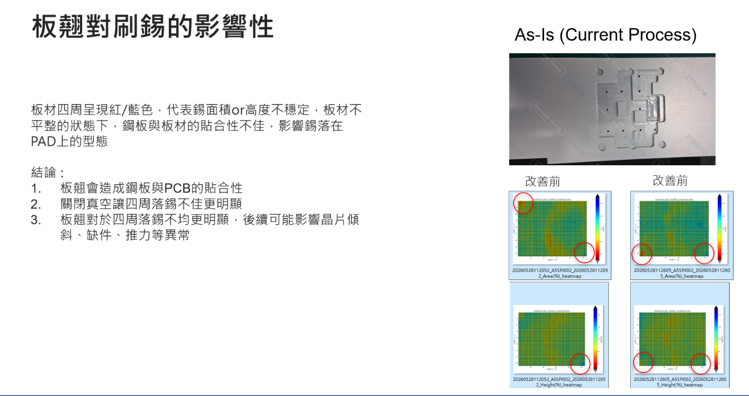

After
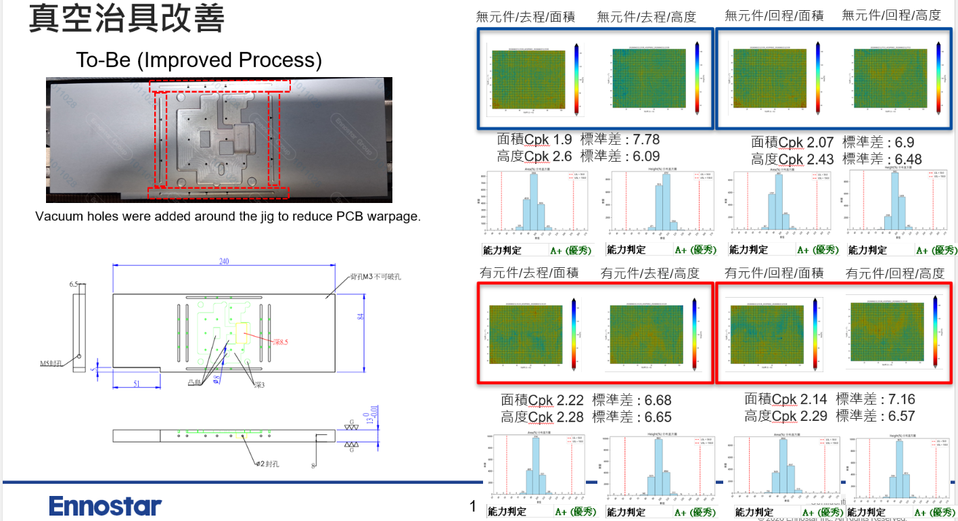

降低錫少導致SPI NG, 提升SPI2當站A+良率由92.5%(Apr)-->96.33(Jun)

